（参考）医療用ガウン・防護服の種類
別添
 | 医療用ガウン・防護服の種類

 |  | サージカルガウン | アイソレーションガウン |  | 全身防護服
 |  | （不織布） | （不織布） | （プラスチック） | （不織布）
 | イメージ | 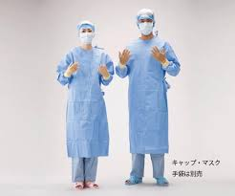 | 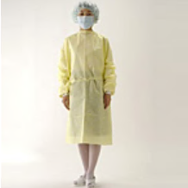 | 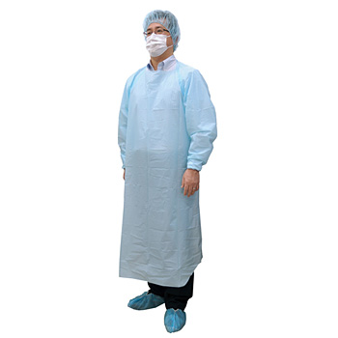 | 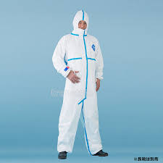
 | 用途 | 医療の現場で使用 |  |  | 新型コロナウイルス感染症対応としては、医療現場では通常使用されない。
 |  | 手術室等で使用。滅菌済。 | 感染防護として診察、簡易な処置等の際に幅広く利用。未滅菌。 |  | 廃棄物処理、原子力発電所、感染現場消毒等に使用。
 | 必要な | アメリカAAMI | 特になし |  | JIS T8115
 | 規格 | ※ 厚労省ではレベル2以上を調達 |  |  | ※ 感染症対策として適している規格は「タイプ3～６」
 | 備考 | 規格適合が確認できないと医療現場での利用が困難 | ①撥水性があり、②長袖で袖口がすぼんでおり、③前面が覆われ、④着脱が容易（後ろがひも状である等）であれば新型コロナウイルス対応の現場で使用可能。 |  | 全身をカバーするが、着脱が容易ではないため、長時間の作業時に使用

